Capa
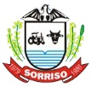

ORÇAMENTO - CONSTRUÇÃO Centro de Multiplo Uso - Santa Maria

Proprietário: Municipio de Sorriso
Obra:Construção do Centro de Multiplo Uso Santa Maria
Local: Rua Santa Agatha - Equip. Comunitário 01, Quadra 08 - Bairro Santa Maria - Sorriso MT

